Tabelle1
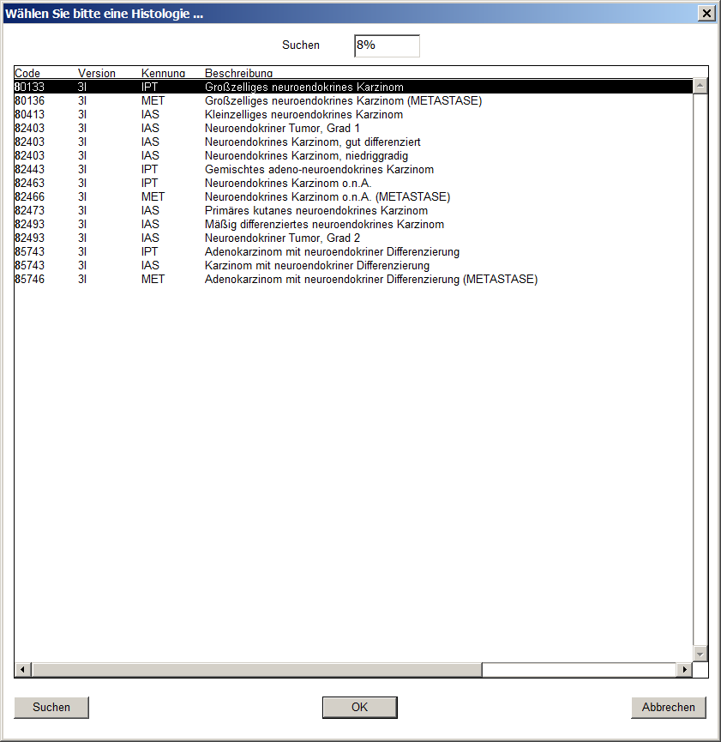
Codes | Beschreibung
80133 | Großzelliges neuroendokrines Karzinom
80136 | Großzelliges neuroendokrines Karzinom (METASTASE)
80413 | Kleinzelliges neuroendokrines Karzinom
82403 | Karzinoidtumor o.n.A.
82443 | Gemischtes adeno-neuroendokrines Karzinom
82463 | Neuroendokrines Karzinom o.n.A.
82466 | Neuroendokrines Karzinom o.n.A. (METASTASE)
82473 | Merkel-Zell-Karzinom = Primäres kutanes neuroendokrines Karzinom
82493 | Atypischer Karzinoidtumor
85743 | Adenokarzinom mit neuroendokriner Differenzierung
85746 | Adenokarzinom mit neuroendokriner Differenzierung (METASTASE)

